Use_Case
6.11.1 Danh sách tin tức
6.11.2 Thêm tin tức

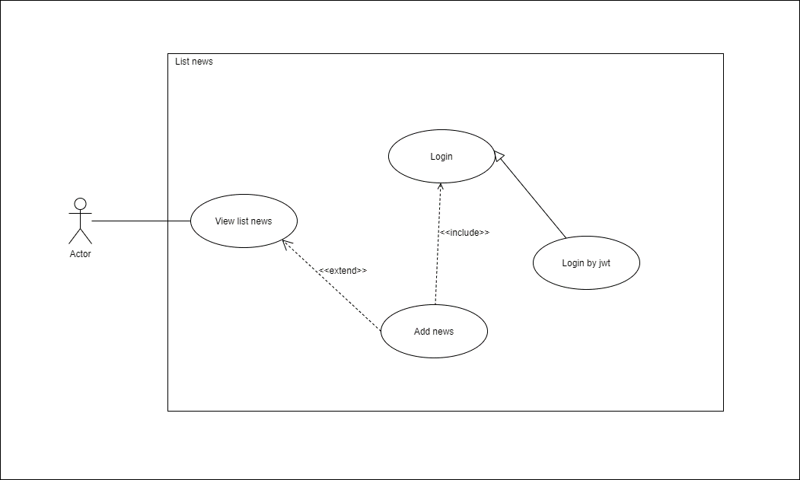
Hoặc là ghi tên dự án, nếu ghi task thì thêm cụ thể mã task

Cụ thể ở đây là ai

Class_Diagram
6.11.1 Danh sách tin tức
6.11.2 Thêm tin tức

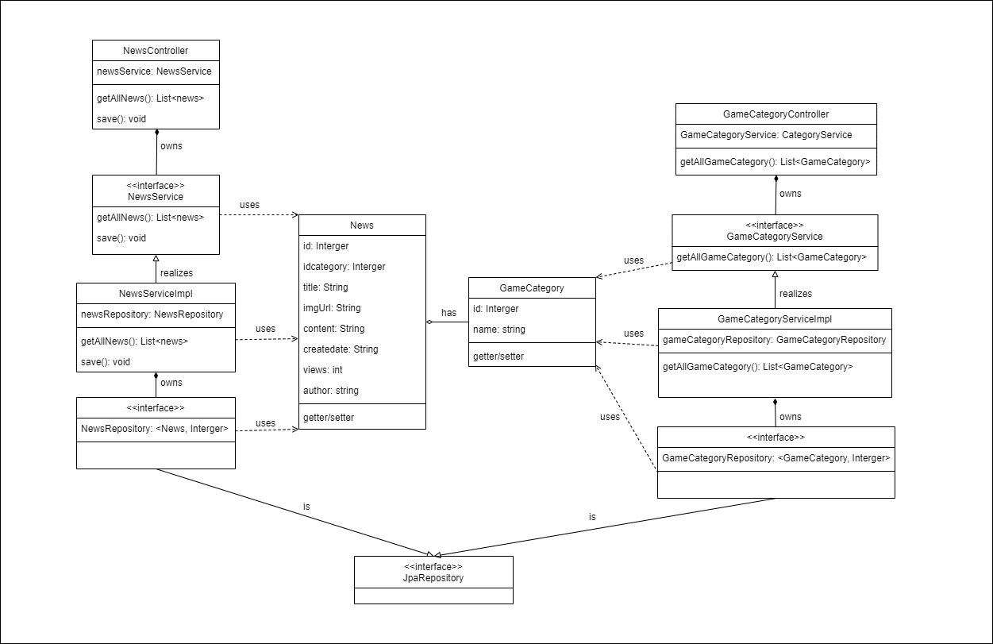

Tất cả các thuộc tính, method đang thiếu các kí tự +, -, # phía trước để quy định access modifier.
Các mehod đang thiếu tham số đầu vào

Sai định dạng

String chứ không phải string

interface này tên gì
interface này tên gì

Sequence_Diagram
6.11.1 Danh sách tin tức

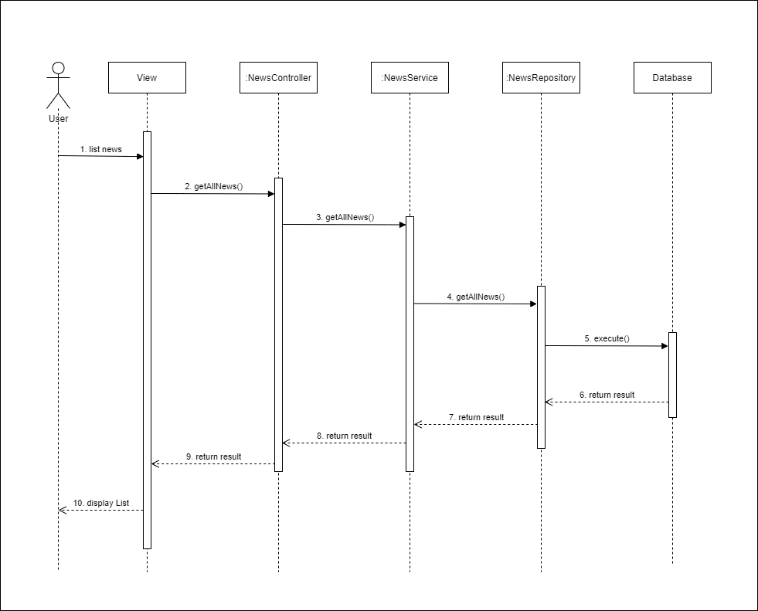

Phải có khối alt check cho trường hợp dữ liệu trả về null

6.11.2 Thêm tin tức

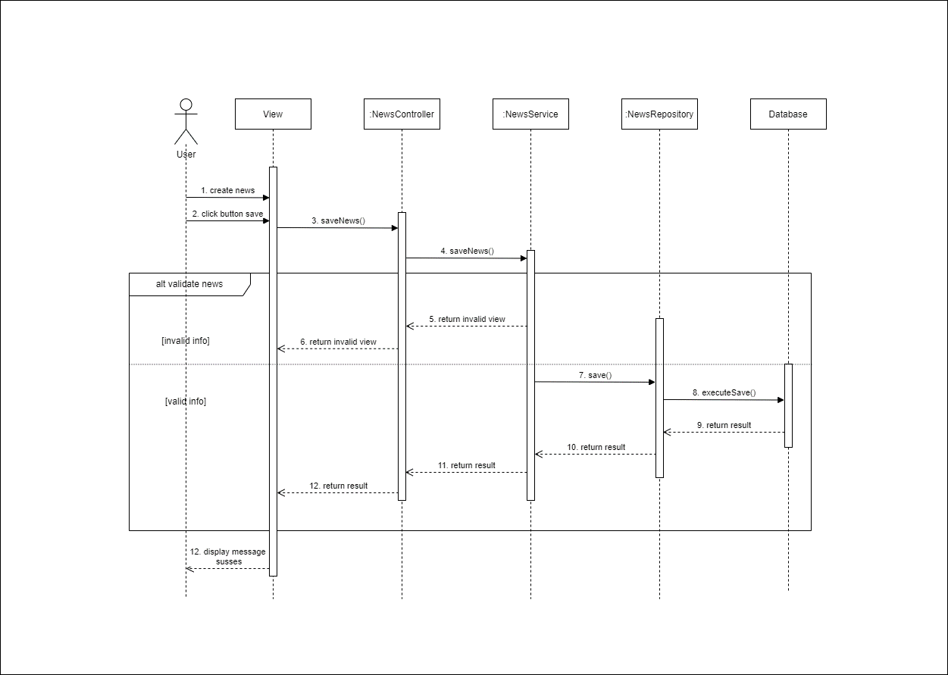

info ở đây cụ thể là các thuộc tính nào

Pseudo_Code
6.11.1 Danh sách tin tức

1. Tuyệt đối không được sử dụng select *
2. Phải bổ sung thêm pseudo code của phần service, xử lý thêm phần check null, xử lý exception
3. Làm webservice nhưng controller lại không trả về status code
4. chức năng danh sách nhưng lại không có return dữ liệu
 | BEGIN PROGRAM
 | NewsRepository
 | List<News> getAllNews()
 | Get database connection
 | Update SQL:
 |  | SELECT * FROM news ORDER BY date_create DESC;
 |  | Execute SQL
 |  | Close database connection
 | NewsController
 |  | Inject newsService
 |  | getAllNews()
 | END PROGRAM

6.11.2 Thêm tin tức

sai
 | BEGIN PROGRAM
 | NewsRepository
 | void save(News)
 | Get database connection
 | Update SQL:
 |  | INSERT INTO news(id_category,title,img_url,content,create_date,views,author) VALUE(value1, value2...)
 |  | Execute SQL
 |  | Close database connection
1. Phải bổ sung thêm pseudo code của phần service, xử lý thêm phần check null, xử lý exception
2. Làm webservice nhưng controller lại không trả về status code
 | NewsController
phải validate trước mới save chứ
 |  | Inject newsService
 |  | save(news)
 |  | If infor of news is valid
 |  | call save(news) through newsService variable
 |  | redirect to page listNews and return message "news was create successfully !"
 |  | Else return invalid message at create screen
 | END PROGRAM

